关系图
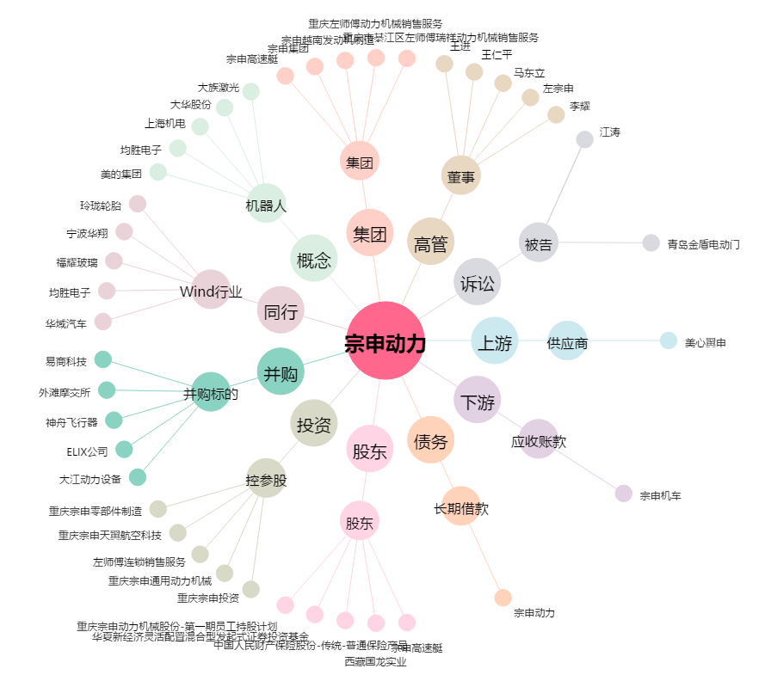
宗申动力[001696.SZ] - 关系概览图

